使い方
このファイルの使い方

１ 教育庁保健体育安全課のホームページから、個別データ集計ファイル（体力・運動能力調査集計自動計算表）をダウンロード
してください。

２ 各学年男女別シートに測定結果を入力して下さい。

３ 入力が終了したら、シートすべてを『各学年男女別データシート』に貼り付けて下さい。
 | この部分を右クリックして、「コピー」を選択して、貼り付けて下さい。

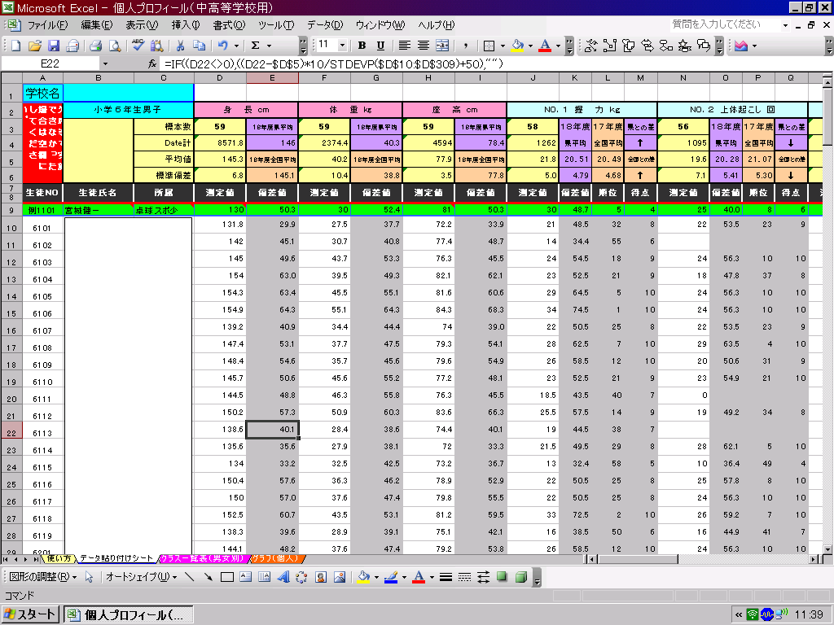

データ貼り付けシートへ

入力が終わったら準備完了です。

グラフシートへ
★児童生徒個人の結果を個表にして印刷したい場合。
４ 『グラフ（学年・男女別）』シートを開き、下記の要領で必要事項を入力して下さい。
 | （１）学年をプルダウンメニューにより指定して下さい。
 | →全国平均、県平均、学校の平均が表示されます。
 | （２）データに入力してある出席番号を入力して下さい。
 | →入力整理番号の児童のデータ及びグラフが表示されます。

★クラス毎（男女別）の結果一覧表を印刷したい場合。
体力・運動能力調査記録カードに転記させたり、グラフを記入させるときに活用できます。

クラス一覧表へ
５ 『クラス一覧表（男女別）』シートを開き、下記の要領で必要事項を入力して下さい。
 | （１）印刷したいクラス（男女毎）の１番最初の児童生徒の出席番 号を、黄色のセルに入力して下さい。
 |  | この色のセルに出席番号を入力して下さい。

グラフ（中1男子）
体力・運動能力個人プロフィールカード
 |  | 校種 | 中学校 | 学年 | １年 | 性別 | 男子
令和５年度全国体力・運動能力調査結果
学年 | 性別 | 握力 （㎏） | 上体起こし （回） | 長座体前屈 （㎝） | 反復横とび （点） | ２0ｍｼｬﾄﾙ ﾗﾝ（回） | 50ｍ走 （秒） | 立ち幅とび (cm) | ﾊﾝﾄﾞﾎﾞｰﾙ投げ（ｍ）
１年 | 男子 | 24.3 | 23.5 | 41.7 | 49.8 | 68.9 | 8.4 | 185.0 | 18.3

令和５年度宮城県児童生徒体力・運動能力調査結果
学年 | 性別 | 握力 （㎏） | 上体起こし （回） | 長座体前屈 （㎝） | 反復横とび （点） | ２0ｍｼｬﾄﾙ ﾗﾝ（回） | 50ｍ走 （秒） | 立ち幅とび (cm) | ﾊﾝﾄﾞﾎﾞｰﾙ投げ（ｍ）
１年 | 男子 | 24.1 | 22.7 | 41.0 | 48.3 | 61.8 | 8.7 | 179.5 | 17.0

私たちの学校の体力・運動能力調査結果
学年 | 性別 | 握力 （㎏） | 上体起こし （回） | 長座体前屈 （㎝） | 反復横とび （点） | ２0ｍｼｬﾄﾙ ﾗﾝ（回） | 50ｍ走 （秒） | 立ち幅とび (cm) | ﾊﾝﾄﾞﾎﾞｰﾙ投げ（ｍ）
１年 | 男子

あなたの体力・運動能力調査の結果 |  |  |  |  | 出席番号 |  | 名前 | #N/A

 |  | 握力 （㎏） | 上体起こし （回） | 長座体前屈 （㎝） | 反復横とび （点） | ２0ｍｼｬﾄﾙ ﾗﾝ（回） | 50ｍ走 （秒） | 立ち幅とび (cm) | ﾊﾝﾄﾞﾎﾞｰﾙ投げ（ｍ）
記録 |  | #N/A | #N/A | #N/A | #N/A | #N/A | #N/A | #N/A | #N/A
得点 |  | #N/A | #N/A | #N/A | #N/A | #N/A | #N/A | #N/A | #N/A
 |  |  |  |  |  |  | あなたの体力・運動能力調査
あなたの体力・運動能力バランス
 |  |  |  |  |  |  | 総合得点
 |  |  |  |  |  |  | #N/A

 |  |  |  |  |  |  | あなたの総合判定
 |  |  |  |  |  |  | #N/A

 |  |  |  |  |  |  | 自分の体力アップの目標を作ろう

 |  |  |  |  |  |  |  |  |  |  | 令和５年度 全国体力・運動能力調査結果（文部科学省）【R６.１０.１７入力】
 |  |  |  |  |  |  |  |  |  | 小学校
 |  |  |  |  |  |  |  |  |  | 中学校 | 学年 | NO．１ 握力（㎏） |  |  | NO．２ 上体起こし（回） |  |  | NO.３ 長座体前屈（㎝） |  |  | NO.４ 反復横跳び（点） |  |  | NO.５ ２０ｍシャトルラン（折り返し数） |  |  | NO.６ ５０ｍ走（秒） |  |  | NO.７ 立ち幅跳び(cm) |  |  | NO.８ ハンドボール投げ（ｍ）
 |  |  |  |  |  |  |  |  |  | 高校 |  | 標本数 | 平均値 | 標準偏差 | 標本数 | 平均値 | 標準偏差 | 標本数 | 平均値 | 標準偏差 | 標本数 | 平均値 | 標準偏差 | 標本数 | 平均値 | 標準偏差 | 標本数 | 平均値 | 標準偏差 | 標本数 | 平均値 | 標準偏差 | 標本数 | 平均値 | 標準偏差
 |  |  |  |  |  |  |  |  |  |  | 中学校１年男子 | 1345 | 24.30 | 6.15 | 1363 | 23.48 | 5.44 | 1365 | 41.68 | 9.74 | 1349 | 49.80 | 7.05 | 1104 | 68.91 | 24.19 | 1351 | 8.42 | 0.75 | 1365 | 184.99 | 24.95 | 1375 | 18.34 | 5.30
 |  |  |  |  |  |  |  |  |  | １年 | 中学校１年女子 | 1349 | 21.93 | 4.60 | 1367 | 20.76 | 5.55 | 1375 | 44.04 | 9.70 | 1358 | 45.77 | 6.10 | 1100 | 48.37 | 19.20 | 1361 | 9.02 | 0.75 | 1355 | 167.52 | 22.01 | 1376 | 11.66 | 3.90
 |  |  |  |  |  |  |  |  |  | ２年 | 中学校２年男子 | 1351 | 30.24 | 7.32 | 1361 | 26.42 | 5.54 | 1373 | 45.16 | 10.50 | 1364 | 53.02 | 7.53 | 1120 | 82.63 | 23.51 | 1363 | 7.82 | 0.66 | 1360 | 203.14 | 25.13 | 1373 | 21.41 | 5.92
 |  |  |  |  |  |  |  |  |  | ３年 | 中学校２年女子 | 1349 | 23.90 | 4.54 | 1370 | 22.18 | 5.69 | 1371 | 46.51 | 10.15 | 1366 | 47.12 | 6.29 | 1126 | 53.74 | 20.36 | 1378 | 8.78 | 0.73 | 1366 | 172.45 | 22.42 | 1374 | 13.22 | 4.22
 |  |  |  |  |  |  |  |  |  | ４年 | 中学校３年男子 | 1359 | 34.77 | 7.56 | 1389 | 29.00 | 5.69 | 1390 | 49.40 | 10.50 | 1379 | 55.88 | 7.38 | 1126 | 90.43 | 24.14 | 1390 | 7.46 | 0.62 | 1376 | 216.86 | 23.69 | 1386 | 24.23 | 6.14
 |  |  |  |  |  |  |  |  |  | ５年 | 中学校３年女子 | 1358 | 25.20 | 4.63 | 1383 | 23.46 | 5.91 | 1382 | 48.63 | 10.31 | 1387 | 48.35 | 6.39 | 1129 | 53.82 | 19.37 | 1387 | 8.73 | 0.76 | 1372 | 174.37 | 23.33 | 1390 | 14.12 | 4.63
 |  |  |  |  |  |  |  |  |  | ６年 | 高校１年男子 | 1225 | 37.00 | 7.23 | 1244 | 28.37 | 5.64 | 1249 | 47.75 | 10.98 | 1246 | 56.30 | 6.89 | 899 | 81.97 | 23.93 | 1235 | 7.42 | 0.59 | 1229 | 219.44 | 23.80 | 1252 | 23.90 | 5.94
 |  |  |  |  |  |  |  |  |  |  | 高校１年女子 | 1223 | 25.23 | 4.62 | 1239 | 22.31 | 5.89 | 1248 | 48.19 | 10.25 | 1241 | 47.88 | 5.97 | 895 | 47.72 | 17.49 | 1227 | 8.89 | 0.77 | 1234 | 171.68 | 23.08 | 1244 | 13.63 | 4.30
 |  |  |  |  |  |  |  |  |  | 男子 | 高校２年男子 | 1228 | 39.58 | 7.67 | 1245 | 29.86 | 6.13 | 1246 | 50.71 | 11.12 | 1249 | 57.87 | 7.13 | 927 | 89.90 | 25.80 | 1248 | 7.26 | 0.58 | 1245 | 225.46 | 24.82 | 1251 | 25.15 | 6.40
 |  |  |  |  |  |  |  |  |  | 女子 | 高校２年女子 | 1236 | 26.24 | 4.82 | 1253 | 23.61 | 6.01 | 1259 | 49.46 | 10.37 | 1255 | 48.61 | 6.15 | 911 | 49.54 | 19.12 | 1243 | 8.83 | 0.81 | 1263 | 173.18 | 23.51 | 1257 | 14.06 | 4.38
 |  |  |  |  |  |  |  |  |  |  | 高校３年男子 | 1228 | 40.82 | 7.19 | 1246 | 30.94 | 6.03 | 1250 | 52.47 | 11.50 | 1247 | 58.49 | 7.89 | 903 | 88.74 | 26.82 | 1242 | 7.19 | 0.68 | 1245 | 229.27 | 24.07 | 1252 | 26.34 | 6.74
 |  |  |  |  |  |  |  |  |  |  | 高校３年女子 | 1226 | 26.68 | 5.00 | 1250 | 24.38 | 6.35 | 1255 | 50.35 | 10.47 | 1255 | 48.79 | 6.34 | 891 | 49.25 | 19.15 | 1240 | 8.82 | 0.89 | 1257 | 174.28 | 23.90 | 1250 | 14.59 | 4.42
...

グラフ（中２男子）
...
私たちの学校の体力・運動能力調査結果
学年 | 性別 | 握力 （㎏） | 上体起こし （回） | 長座体前屈 （㎝） | 反復横とび （点） | ２0ｍｼｬﾄﾙ ﾗﾝ（回） | 50ｍ走 （秒） | 立ち幅とび (cm) | ﾊﾝﾄﾞﾎﾞｰﾙ投げ（ｍ）
２年 | 男子

あなたの体力・運動能力調査の結果 |  |  |  |  | 出席番号 |  | 名前 | #N/A

 |  | 握力 （㎏） | 上体起こし （回） | 長座体前屈 （㎝） | 反復横とび （点） | ２0ｍｼｬﾄﾙ ﾗﾝ（回） | 50ｍ走 （秒） | 立ち幅とび (cm) | ﾊﾝﾄﾞﾎﾞｰﾙ投げ（ｍ）
記録 |  | #N/A | #N/A | #N/A | #N/A | #N/A | #N/A | #N/A | #N/A
得点 |  | #N/A | #N/A | #N/A | #N/A | #N/A | #N/A | #N/A | #N/A
 |  |  |  |  |  |  | あなたの体力・運動能力調査
あなたの体力・運動能力バランス
 |  |  |  |  |  |  | 総合得点
 |  |  |  |  |  |  | #N/A

 |  |  |  |  |  |  | あなたの総合判定
 |  |  |  |  |  |  | #N/A

 |  |  |  |  |  |  | 自分の体力アップの目標を作ろう
...

グラフ（中３男子）
...
私たちの学校の体力・運動能力調査結果
学年 | 性別 | 握力 （㎏） | 上体起こし （回） | 長座体前屈 （㎝） | 反復横とび （点） | ２0ｍｼｬﾄﾙ ﾗﾝ（回） | 50ｍ走 （秒） | 立ち幅とび (cm) | ﾊﾝﾄﾞﾎﾞｰﾙ投げ（ｍ）
３年 | 男子

あなたの体力・運動能力調査の結果 |  |  |  |  | 出席番号 |  | 名前 | #N/A

 |  | 握力 （㎏） | 上体起こし （回） | 長座体前屈 （㎝） | 反復横とび （点） | ２0ｍｼｬﾄﾙ ﾗﾝ（回） | 50ｍ走 （秒） | 立ち幅とび (cm) | ﾊﾝﾄﾞﾎﾞｰﾙ投げ（ｍ）
記録 |  | #N/A | #N/A | #N/A | #N/A | #N/A | #N/A | #N/A | #N/A
得点 |  | #N/A | #N/A | #N/A | #N/A | #N/A | #N/A | #N/A | #N/A
 |  |  |  |  |  |  | あなたの体力・運動能力調査
あなたの体力・運動能力バランス
 |  |  |  |  |  |  | 総合得点
 |  |  |  |  |  |  | #N/A

 |  |  |  |  |  |  | あなたの総合判定
 |  |  |  |  |  |  | #N/A

 |  |  |  |  |  |  | 自分の体力アップの目標を作ろう
...

グラフ（中1女子)
...
私たちの学校の体力・運動能力調査結果
学年 | 性別 | 握力 （㎏） | 上体起こし （回） | 長座体前屈 （㎝） | 反復横とび （点） | ２0ｍｼｬﾄﾙ ﾗﾝ（回） | 50ｍ走 （秒） | 立ち幅とび (cm) | ﾊﾝﾄﾞﾎﾞｰﾙ投げ（ｍ）
１年 | 女子

あなたの体力・運動能力調査の結果 |  |  |  |  | 出席番号 |  | 名前 | #N/A

 |  | 握力 （㎏） | 上体起こし （回） | 長座体前屈 （㎝） | 反復横とび （点） | ２0ｍｼｬﾄﾙ ﾗﾝ（回） | 50ｍ走 （秒） | 立ち幅とび (cm) | ﾊﾝﾄﾞﾎﾞｰﾙ投げ（ｍ）
記録 |  | #N/A | #N/A | #N/A | #N/A | #N/A | #N/A | #N/A | #N/A
得点 |  | #N/A | #N/A | #N/A | #N/A | #N/A | #N/A | #N/A | #N/A
 |  |  |  |  |  |  | あなたの体力・運動能力調査
あなたの体力・運動能力バランス
 |  |  |  |  |  |  | 総合得点
 |  |  |  |  |  |  | #N/A

 |  |  |  |  |  |  | あなたの総合判定
 |  |  |  |  |  |  | #N/A

 |  |  |  |  |  |  | 自分の体力アップの目標を作ろう
...

グラフ（中２女子)
...
私たちの学校の体力・運動能力調査結果
学年 | 性別 | 握力 （㎏） | 上体起こし （回） | 長座体前屈 （㎝） | 反復横とび （点） | ２0ｍｼｬﾄﾙ ﾗﾝ（回） | 50ｍ走 （秒） | 立ち幅とび (cm) | ﾊﾝﾄﾞﾎﾞｰﾙ投げ（ｍ）
２年 | 女子

あなたの体力・運動能力調査の結果 |  |  |  |  | 出席番号 | 1 | 名前 | #N/A

 |  | 握力 （㎏） | 上体起こし （回） | 長座体前屈 （㎝） | 反復横とび （点） | ２0ｍｼｬﾄﾙ ﾗﾝ（回） | 50ｍ走 （秒） | 立ち幅とび (cm) | ﾊﾝﾄﾞﾎﾞｰﾙ投げ（ｍ）
記録 |  | #N/A | #N/A | #N/A | #N/A | #N/A | #N/A | #N/A | #N/A
得点 |  | #N/A | #N/A | #N/A | #N/A | #N/A | #N/A | #N/A | #N/A
 |  |  |  |  |  |  | あなたの体力・運動能力調査
あなたの体力・運動能力バランス
 |  |  |  |  |  |  | 総合得点
 |  |  |  |  |  |  | #N/A

 |  |  |  |  |  |  | あなたの総合判定
 |  |  |  |  |  |  | #N/A

 |  |  |  |  |  |  | 自分の体力アップの目標を作ろう
...

グラフ（中３女子)
...
私たちの学校の体力・運動能力調査結果
学年 | 性別 | 握力 （㎏） | 上体起こし （回） | 長座体前屈 （㎝） | 反復横とび （点） | ２0ｍｼｬﾄﾙ ﾗﾝ（回） | 50ｍ走 （秒） | 立ち幅とび (cm) | ﾊﾝﾄﾞﾎﾞｰﾙ投げ（ｍ）
３年 | 女子

あなたの体力・運動能力調査の結果 |  |  |  |  | 出席番号 |  | 名前 | #N/A

 |  | 握力 （㎏） | 上体起こし （回） | 長座体前屈 （㎝） | 反復横とび （点） | ２0ｍｼｬﾄﾙ ﾗﾝ（回） | 50ｍ走 （秒） | 立ち幅とび (cm) | ﾊﾝﾄﾞﾎﾞｰﾙ投げ（ｍ）
記録 |  | #N/A | #N/A | #N/A | #N/A | #N/A | #N/A | #N/A | #N/A
得点 |  | #N/A | #N/A | #N/A | #N/A | #N/A | #N/A | #N/A | #N/A
 |  |  |  |  |  |  | あなたの体力・運動能力調査
あなたの体力・運動能力バランス
 |  |  |  |  |  |  | 総合得点
 |  |  |  |  |  |  | #N/A

 |  |  |  |  |  |  | あなたの総合判定
 |  |  |  |  |  |  | #N/A

 |  |  |  |  |  |  | 自分の体力アップの目標を作ろう
...

